상품제안서
원형미니둥글이 부채 | 상품코드: S46677

 |  |  |  |  |  |  | 02-713-8555 | www.synergygift.co.kr
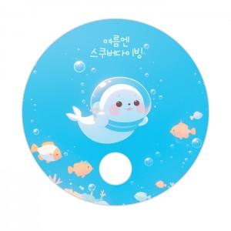

【상세/제작정보】 | <p><span style="font-size: 18pt;">* 목형비 : 기본형(원형)외 자유모양 제작시 별도 견적문의</span></p><p><span style="font-size: 18pt;">※ 디자인비 별도</span>​&nbsp;</p>

【인쇄/포장옵션】 | 풀칼라 / 포장불가능

【공급단가】 | 수량 | 1,000~ | 3,000~ | 5,000~ | 10,000~ | 30,000~
*VAT별도 | 단가 | 160원 | 150원 | 130원 | 120원 | 110원

【상품 URL】 | https://www.synergygift.co.kr:443/src/goods_detail.php?gdno=46677

